Common
Part | Phase | Content | Good Example | Bad Example
Code Lay-out | Indentation | - Dùng 4 spaces cho 1 level indentation - Nếu muti line thì sử dụng indentation rõ ràng dẽ hiểu
 | - Initial variable - function - Khai báo biến - hàm | - khai báo biến Tên biến - hàm khai báo phải có ý nghĩa dễ hiểu các từ đc phân cách nhau bằng dấu "_" | 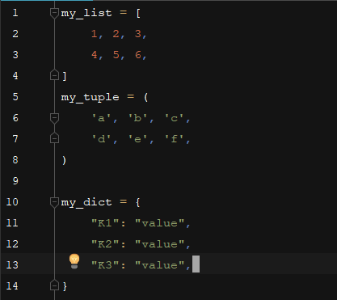
 |  | Limit all lines to a maximum of 120 characters.
 |  | - 1 số chú ý khi xuống dòng - Các toán tử nên được đi liền cùng với phần tử của nó | 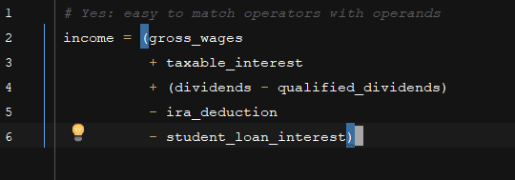 | 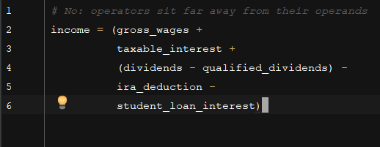
 | - Blank Lines - Dòng trống | - 2 class cách nhau 2 dòng trống - 2 function trong 1 class cách nhau 1 dòng trống - Có thể sử dụng 1 dòng trống để nhóm các xử lý có liên quan đến nhau
 | - Imports | - Các Import luôn được đặt ở trên cung của file. - Chỉ đặt sau các comment và doc string của module và đặt trước global module , constant
 |  | - Tách dòng khi import các package khác nhau | import os import sys | import sys, os
 |  | - Có thể import các module trong cùng 1 package trên 1 dòng | from subprocess import Popen, PIPE
 |  | - Thứ tự import module 1. Module có sẵn của python 2. Module của của third party 3. Module do mình tạo | 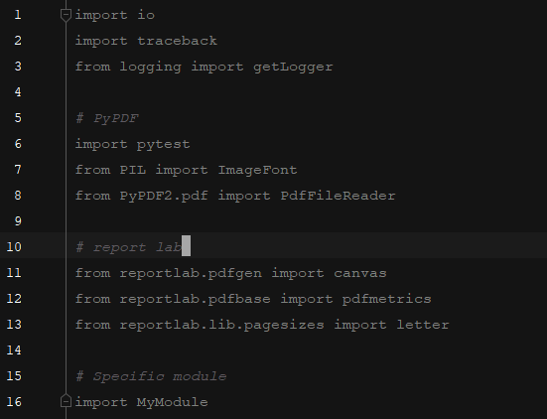
 | - Module Level Dunder Names | -Module level "dunders" (là những biến hoặc function có tên đc bắt đầu và kết thúc bởi 2 dâu _(underscore) VD :__all__, __author__, __version__, ) - Nên được đặt sau docString và trước các import statement ngoại trừ __future__ import | """This is the example module. This module does stuff. """ from __future__ import barry_as_FLUFL __all__ = ['a', 'b', 'c'] __version__ = '0.1' __author__ = 'Cardinal Biggles' import os import sys
 | - Whitespace in Expressions and Statements | - Immediately inside parentheses, brackets or braces. - Không để khoảng trắng trươc và sau dấu ngoặc đơn , kép và ngoặc vuông | spam(ham[1], {eggs: 2}) | spam( ham[ 1 ], { eggs: 2 } )
 |  | - Between a trailing comma and a following close parenthesis. - Không để khoảng trắng giữa dấu , và dấu đóng của ngoặc đơn , kép và ngoặc vuông | foo = (0,) | bar = (0, )
 |  | - Immediately before a comma, semicolon, or colon: - không để khoảng trắng trước dấu phấy dấu chấm phẩy và dấu 2 chấm | if x == 4: print (x, y; x, y = y, x) | if x == 4 : print (x , y ; x , y = y , x)
 |  | - Các chú ý khác
 |  | 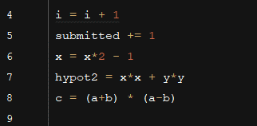 |  | 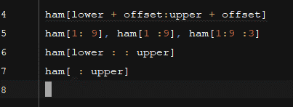 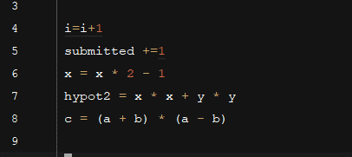

 | - Naming Conventions QUAN TRỌNG | - Có rất nhiều cách đặt tên khác nhau . Mỗi cách đặt tên sẽ giúp coder nhận biết được loại biến - hàm - class… Định nghĩa các cách đặt tên như sau : - b (single lowercase letter) - B (single uppercase letter) - lowercase - lower_case_with_underscores - UPPERCASE - UPPER_CASE_WITH_UNDERSCORES - CapitalizedWords (hay còn gọi là CapWords hoặc CamelCase ). Note: Khi sử dụng các từ viết tăt trong CapWords, hãy viết hoa toàn bộ từ viết tăt đó HTTPServerError thì tốt hơn HttpServerError. - mixedCase (khác với CapitalizedWords là chữ cái bắt đầu bằng chữ cái thường) - Capitalized_Words_With_Underscores | -Names to Avoid Never use the characters 'l' (lowercase letter el), 'O' (uppercase letter oh), or 'I' (uppercase letter eye) as single character variable names. - CẤM sử dụng các đơn kí tự - l (Kí tự thường của letter) - O (Kí tự viết hoa của hOa) - I (Kí tự viết hoa của i ) ví dụ : l = "abc" (không phân biệt đc chữ l (thường) và I (hoa)
 |  | - QUY ĐỊNH đặt tên package và tên module - Modules should have short, all-lowercase names. Underscores can be used in the module name if it improves readability. - Python packages should also have short, all-lowercase names, although the use of underscores is discouraged. - Tên của module nên ngắn và dễ hiểu, đặt tên bằng : lowercase lower_case_with_underscores - Tên của package nên ngắn gọn dễ hiểu và đặt tên bằng cách lowercase
 |  | - QUY ĐỊNH đặt tên Class - Class names should normally use the CapWords convention. - Tên của class nên ngắn và dễ hiểu, đặt tên bằng : CapitalizedWords
 |  | - QUY ĐỊNH đặt tên Type Variable Names - Names of type variables introduced in PEP 484 should normally use CapWords preferring short names: T, AnyStr, Num. It is recommended to add suffixes _co or _contra to the variables used to declare covariant or contravariant behavior correspondingly: | from typing import TypeVar VT_co = TypeVar('VT_co', covariant=True) KT_contra = TypeVar('KT_contra', contravariant=True)
 |  | - QUY ĐỊNH đặt tên Function and Variable Names (Tên hàm và tên Biến) - Tên của Function and Variable Names nên ngắn và dễ hiểu, đặt tên bằng : lowercase và lower_case_with_underscores
 |  | - QUY ĐỊNH đặt tên Constants (Hằng số) - Tên của Constants, đặt tên bằng : - UPPERCASE và UPPER_CASE_WITH_UNDERSCORES

